Búsqueda Secuencial
Búsqueda Secuencial
 | Tiempos obtenidos (ms)
Serie | 10 | 100 | 1000 | 10000
Iterativa - Ordenada | 0.0050 | 0.0018 | 0.0144 | 0.1258
Iterativa - Desordenada | 0.0011 | 0.0023 | 0.0164 | 0.1375
Recursiva - Ordenada | 0.0017 | 0.0074 | 0.1127 | 1.0100
Recursiva - Desordenada | 0.0007 | 0.0047 | 0.1009 | 0.9904

busqueda secualcial

Búsqueda Binaria
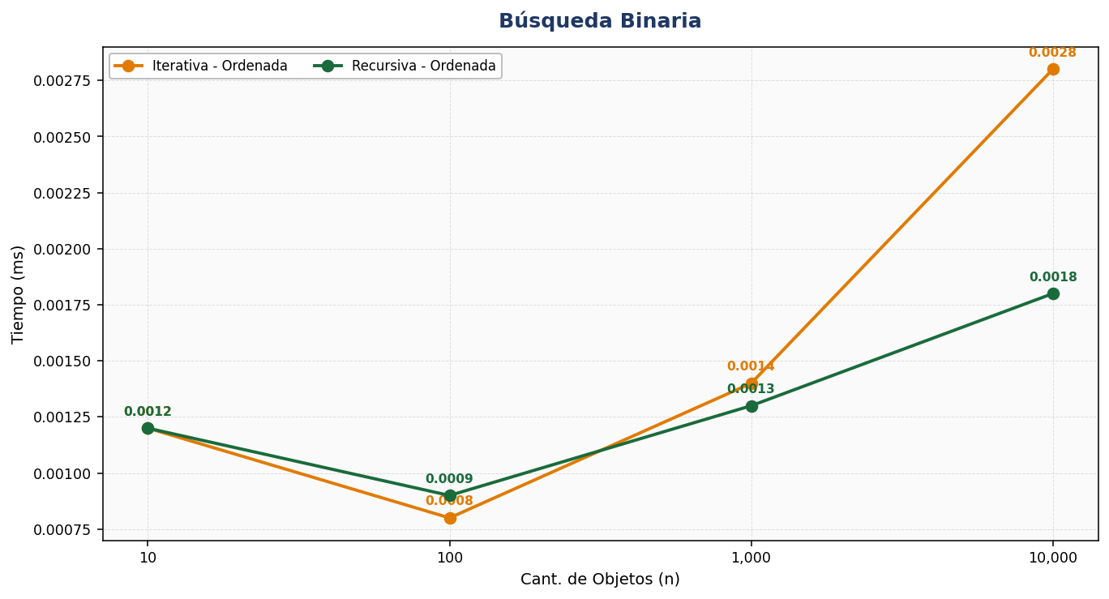
Búsqueda Binaria
 | Tiempos obtenidos (ms)
Serie | 10 | 100 | 1000 | 10000
Iterativa - Ordenada | 0.0012 | 0.0008 | 0.0014 | 0.0028
Recursiva - Ordenada | 0.0012 | 0.0009 | 0.0013 | 0.0018

Burbuja
Ordenamiento Burbuja
 | Tiempos obtenidos (ms)
Serie | 10 | 100 | 1000 | 10000
Iterativo - Ordenada | 0.0031 | 0.1068 | 11.3854 | 1,170.5141
Iterativo - Desordenada | 0.0033 | 0.2038 | 20.2124 | 2,000.8627
Iterativo - Invertida | 0.0030 | 0.2402 | 24.6889 | 2,539.2826
Recursivo - Ordenada | 0.0029 | 0.1111 | 10.5568 | 1,156.4832
Recursivo - Desordenada | 0.0030 | 0.2046 | 18.4748 | 1,985.1648
Recursivo - Invertida | 0.0030 | 0.3353 | 23.3178 | 2,565.6122
Ordenamiento burbuja

Selección
Ordenamiento por Selección
 | Tiempos obtenidos (ms)
Serie | 10 | 100 | 1000 | 10000
Iterativo - Ordenada | 0.0025 | 0.0956 | 8.2172 | 815.9434
Iterativo - Desordenada | 0.0019 | 0.0927 | 8.0263 | 820.8239
Iterativo - Invertida | 0.0018 | 0.0849 | 8.5470 | 873.1965
Recursivo - Ordenada | 0.0031 | 0.0930 | 8.4301 | 838.9993
Recursivo - Desordenada | 0.0023 | 0.0971 | 8.6270 | 851.5452
Recursivo - Invertida | 0.0022 | 0.0948 | 9.1368 | 918.6120
Ordenamiento por Seleccion

Ordenamiento Rápido
Ordenamiento rapido
 | Ordenamiento Rápido | Ordenamiento Rápido | Ordenamiento Rápido | Ordenamiento Rápido
Iterativo - Ordenada | 0.0066 | 0.0289 | 0.3259 | 4.5899
Iterativo - Desordenada | 0.0029 | 0.0388 | 0.4928 | 6.6081
Iterativo - Invertida | 0.0025 | 0.0286 | 0.3616 | 5.0529
Recursivo - Ordenada | 0.0063 | 0.0397 | 0.4601 | 6.5340
Recursivo - Desordenada | 0.0046 | 0.0642 | 0.7354 | 9.6288
Recursivo - Invertida | 0.0031 | 0.0359 | 0.4335 | 6.2634
Ordenamiento Rápido
 | Tiempos obtenidos (ms)
Serie | 10 | 100 | 1000 | 10000
Iterativo - Ordenada | 0.0066 | 0.0289 | 0.3259 | 4.5899
Iterativo - Desordenada | 0.0029 | 0.0388 | 0.4928 | 6.6081
Iterativo - Invertida | 0.0025 | 0.0286 | 0.3616 | 5.0529
Recursivo - Ordenada | 0.0063 | 0.0397 | 0.4601 | 6.5340
Recursivo - Desordenada | 0.0046 | 0.0642 | 0.7354 | 9.6288
Recursivo - Invertida | 0.0031 | 0.0359 | 0.4335 | 6.2634

